Sheet1
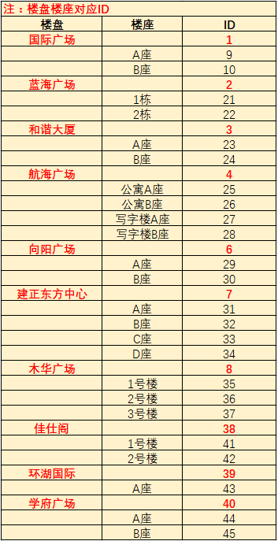
楼盘编号 | 楼盘座号编号 | 房间号 | 表号 | 业主名称 | 单价 | 月初度数 | 月末度数 | 本月用量 | 本月金额
1 | 9 | 408 | 20150800191 | 蓝天城 | 5.94 | 91 | 540.54 | 449.54 | 112.86

 |  |  |  |  |  |  |  |  |  | 汇都中心 |  | 47
 |  |  |  |  |  |  |  |  |  |  | A座 | 48
 |  |  |  |  |  |  |  |  |  |  | B座 | 49
 |  |  |  |  |  |  |  |  |  | 经开广场 |  | 50
 |  |  |  |  |  |  |  |  |  |  | 1栋 | 51
 |  |  |  |  |  |  |  |  |  |  | 2栋 | 52
 |  |  |  |  |  |  |  |  |  |  | 3栋 | 53
 |  |  |  |  |  |  |  |  |  |  | 4栋 | 54
 |  |  |  |  |  |  |  |  |  |  | 5栋 | 55
 |  |  |  |  |  |  |  |  |  |  | 6栋 | 56
 |  |  |  |  |  |  |  |  |  |  | 7栋 | 57
 |  |  |  |  |  |  |  |  |  |  | 8栋 | 58
 |  |  |  |  |  |  |  |  |  |  | 9栋 | 59

